전도금 신청서
화면명 |  | 전도금 신청서 | 화면영문명 | ReqRecAdvancedMoney
화면URL |  | http://ekp.smiledev.net/eNovator/GSWF/WebPage/ApprovalForms/ApprovalFormCtrl.aspx?formLang=&rqPage=&formID=76&FormFileName=/Storage/GSWF/eNovForms/ko/ReqRecAdvancedMoney_003.htm&originpid=&adjunctDeptCd=
진입경로 |  | 전자결재 > 결재문서작성 > 총무 > 전도금 신청서
화면설명 |  | 전도금 신청을 할 수 있는 화면

1
2
3
4
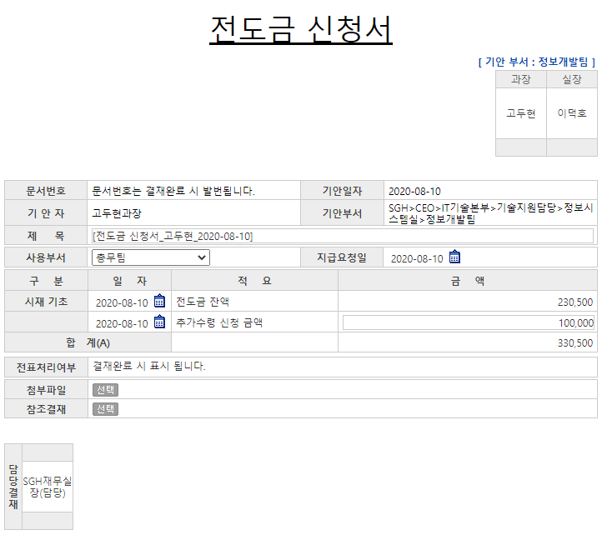

주요 기능정의
 | 기능명 | 기능설명 |  |  | 함수명
1 | 사용부서 | 전도금 사용부서 선택 |  |  | fnUseDeptChange
2 | 지급요청일 | 전도금 지급 요청 날짜
3 | 전도금 잔액 | 전도금 잔액 확인 항목
4 | 추가수령 신청 금액 | 필요 금액이 전도금 잔액으로 충당되지 않는 경우 추가 수령 금액 기입 |  |  | TotalSum
주요 메소드 정의
호출Controller |  | 메소드명 | 메소드 설명
 | GetLegacyData.aspx | GetEmpInfo | 문서 상신 일 경우 ERP사원정보(기안자) 가져오기 |  |  | mode : GetEmpInfo | SGERP | SG_SHRIFEmpInQuery
1 | GetLegacyData.aspx | GetReminderPrice | 전도금 잔액 가져오기 |  |  | mode : GetReminderPrice | SGERP | SG_SARIFPrePaymentReqAmtQuery
추가사항(기타 사항을 자유롭게 기재)
1. 소스 內 사용하지 않는 것으로 판단되는 함수 - GetLegacyData, _FORM_fnAddUser

